서식4
[서식4]
고전읽기&독서토론 프로그램 진행을 위한 구입 신청 도서 목록

연번 | 팀명 | 도서명 | 저자 | 출판사 | 정가 | 판매가 | 구입권수 | 소계 | 판매처 | 구입사이트(링크) | 비고
1 |  |  |  |  |  |  |  | - |  | * 해당도서 바로가기 링크
2 | 00팀 | 내 생의 중력에 맞서: 과학이 내게 알려준 삶의 가치에 대하여 | 정인경 | 한겨레출판사 | 16,000 | 14,400 | 3 | 43,200 | yes24 | http://www.yes24.com/Product/Goods/107682004 | 공통지정도서
3 | 00팀 | 건축의 시간, 영원한 현재 | 김봉렬 | 플레져미디어 | 22,000 | 19,800 | 3 | 59,400 | 교보문고 | http://www.kyobobook.co.kr/product/detailViewKor.laf?mallGb=KOR&ejkGb=KOR&barcode=9791197556708&orderClick=4bb
4 | 00팀 | 리더 디퍼런트 | 사이먼 사이넥 | 세계사 | 18,800 | 16,920 | 3 | 50,760 | yes24 | http://www.yes24.com/Product/Goods/103195468
5 |  |  |  |  |  |  |  | -
6 |  |  |  |  |  |  |  | -
총액 |  |  |  |  |  |  |  | 153,360
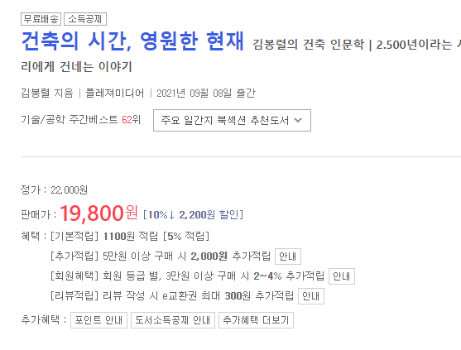
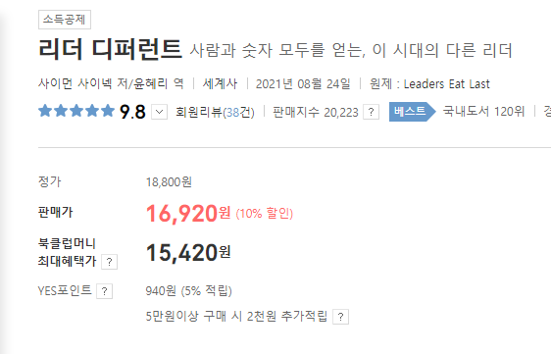
* 도서구입처는 교보문고, YES24 인터넷 사이트로 한정함(이 외 사이트 또는 오프라인 구매 신청 불가)
> 교보문고 |  | http://www.kyobobook.co.kr
> Yes24 |  | http://www.yes24.com
* 외국 사이트, 해외배송은 구입 불가
* 중고도서, 현금결제 불가
* 재고 부족, 절판 등 실제 구입 가능한 도서인지 확인 후 신청할 것
* 판매가 기준 500,000원 이내로 구입 신청 도서 작성(개별 등급에 따른 쿠폰 적용 불가)
* 프로그램 중도 포기 또는 불성실한 운영 보고서 제출 시, 도서 또는 도서구입비를 반납해야할 수 있음
* 선정 후 도서 변경 불가
* 공통지정도서를 포함하여 500,000원 이내로 신청
* [서식2]에 작성한 주차별 토론 도서 목록과 동일해야 함

